基礎設計
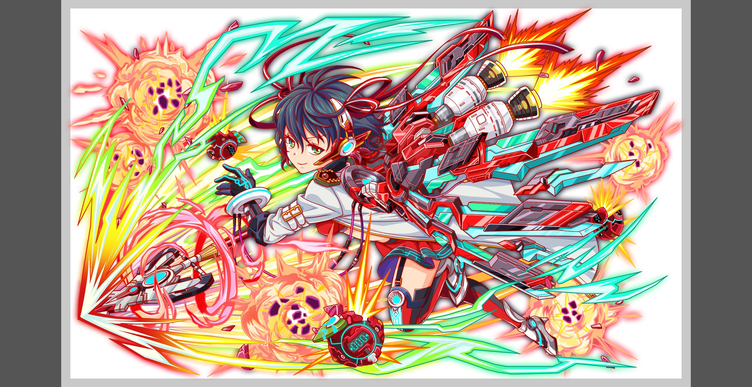

認識合わせ

 | クエストの位置づけ |  | ウィザード
 | クエストの存在意義 |  | 上級者の遊び場。★６まで育つユニットが手に入る。超上級者はここを周回してバグマのユニットを作る。
 | つまり |  | ある程度の難易度を持ちながら、周回のしやすさとのバランスを取りましょう

基本情報

 | クエスト名 |  | エリス襲来！
 | 難易度 |  | 超絶級/ウィザード級
 | ボスキャラクター名称 |  | エリス
 | ボスキャラクター情報

 | ステージギミック
 | エネミーギミックA |  | ウィルス
 | エネミーギミックB |  | 時限式
 | キラー
 | 対応できるユニット数
 | フロア構成要望 |  | 3〜5

 | 実現したいユーザー体験 |  | ■要件 ・テティスが活躍できるクエストにする ・ウィルス無効のユニットが活躍できるクエストにする ・ウィルス無効のユニット揃ってないときついクエストにする ・単体ウィルスを使い残りHPに大きな被害を与える（50パーレベルで） ・ウィルス解除が活躍しないように1ターンのみの強力なウィルス攻撃を入れる ・青一色
 | ステージギミック早見表 (2016/7/4更新) ※パーティの組み方に影響を与える戦略要素 |  | ウィルス / スリープ / スキルバインド / カウンター / 全体攻撃 / 連続攻撃 / パネル変換禁止 / 爆風軽減 / 時限式ダメージパネル / お邪魔パネル / パネルプロテクト / 暗闇 / {赤・青・黄・緑・ハート}無効 / {赤・青・黄・緑・ハート}ドロップDOWN / タップ数変更 / チェーン数変更 / {ヒューマン / アニマル / マシン / ドラゴン / ゴッド / unknown}キラー / {ヒューマン / アニマル / マシン / ドラゴン / ゴッド / unknown}限定 /

 | クリア報酬

 | 補足

活躍させたいユニット

 | ラベル | ユニット名 | 概要コメント | ID | ユニット名 | ドロップラベル | コスト | Level | HP | HP ＋値 | attack | attack ＋値 | heal | heal ＋値 | ＋値合計 | HP合計 | ユニットスキル | クラッシュスキル
 | SS(Level:99) | テティス | 時限式ダメージパネルと緑パネルをを青パネルに変換+3ターンの間全ユニットの回復力を特大UP/自身のHPの最大値に比例して 単体に特大ダメージ/ウィルス無効 | 885 | 海底の孤高神 テティス | PremiumS | 45 | 99 | 9837 |  | 3059 |  | 2185 |  | 99 | 26922 | 時限式ダメージパネルと緑パネルをを青パネルに変換+3ターンの間全ユニットの回復力を特大UP | 自身のHPの最大値に比例して 単体に特大ダメージ
 | S(Level:99) | ティアマト | 3ターン青・緑属性の攻撃力を特大UP+赤パネルを緑パネルに、黄パネルを青パネルに変換する/1体に大ダメージUnknownに効果超大/ウィルス無効 | 1064 | 混沌の猛飛沫 ティアマト | DropWizS | 45 | 99 | 5702 |  | 5103 |  | 2950 |  | 99 |  | 3ターン青・緑属性の攻撃力を特大UP+赤パネルを緑パネルに、黄パネルを青パネルに変換する | 1体に大ダメージ Unknownに効果超大
 | S(Level:99) | ジャンヌ | HP25%消費し、1ターンタップ回数を2増やす+4ターンCパネル生成短縮(効果特大)+回復力特大UP/1体に大ダメージ+HPを大回復/（ウィルス無効？） | 814 | 戦場疾駆の鋼蹄 ジャンヌ | DropWizS | 45 | 99 | 4873 |  | 2806 |  | 5677 |  | 99 |  | HP25%消費し、1ターンタップ回数を2増やす+4ターンCパネル生成短縮(効果特大)+回復力特大UP | 1体に大ダメージ+ HPを大回復
 | SSS(Level:99) | メビウス | パネルを15個ランダムでクラッシュパネルに変換する/赤・緑・青・黄属性で単体に4連続ダメージ+HP小回復/（ウィルス無効？） | 1122 | 不可能性の現翼 メビウス | PremiumSSS | 55 | 99 | 6510 |  | 5765 |  | 4034 |  | 99 |  | パネルを15個ランダムでクラッシュパネルに変換する | 赤・緑・青・黄属性で単体 に4連続ダメージ+HP小回復

フロア構成

 | フロア１
 | 登場ユニット | 攻撃力 | 概要・行動パターン
 | R4ヒュウガ（1ゲージめ） | 5000 | 2ターン行動。 30％くらいの確率で1ターンウィルス＋攻撃（回数制限あり） 50％くらいでやや威力高めの連続攻撃 | 赤属性・無宗教・攻撃的なキャラクターで統一 |  |  |  | 40030000 | 40030300 40030301 | 40030600 40030601
 | R5ヒュウガ（2ゲージめ） | 5000 | 2ターン行動。 30％くらいの確率で1ターンウィルス＋攻撃（回数制限あり） 50％くらいでやや威力高めの連続攻撃 HP一定以下で一度だけ強力な攻撃 |  |  |  |  | 40030001 | 40030302 40030303 40030304 | 40030602 40030603 40030604

 | フロア2
 | 登場ユニット | 攻撃力 | 概要・行動パターン
 | ブレット×2 | 4000 | 1ターン行動。 通常攻撃のみ。 |  |  |  |  | 0
 | サキ | 4000 | 2ターン行動。 開幕で時限式ダメージパネル（5ターン） 適当なトリガーで自爆＋永続ウィルス（威力極小） |  |  |  |  | 40030002 | 40030305 40030306 | 40030605 40030606

 | フロア3
 | 登場ユニット | 攻撃力 | 概要・行動パターン
 | アレス（1ゲージめ） | 7000 | 3ターン行動。 30％くらいの確率で全体攻撃。 30％くらいの確率で3ターン行動頻度UP＆攻撃力UP。 |  |  |  |  | 40030003 | 40030307 40030308 | 40030607 40030608
 | アレス（2ゲージめ） | 7000 | 2ターン行動。 30％くらいの確率で全体攻撃。 HP50％以下で行動頻度1にUP＆攻撃力UP。 HP50％以下で50％程度の確率で連続攻撃。 エリスとの関係を示唆するセリフを死に際に入れる。 |  |  |  |  | 40030004 | 40030309 40030310 40030311 40030312 | 40030609 40030610 40030611 40030612

 | フロア4
 | 登場ユニット | 攻撃力 | 概要・行動パターン
 | エリス（1ゲージめ） | 7000 | 開幕で状態異常無効。 次のターンから青パネルを時限式ダメージパネルに変換してドロップ。 （永続。確率70％。カウントは3〜5程度。ダメージ値は10％程度を想定） 40％くらいの確率で、単体に1ターンウィルス＋クリティカル。 |  |  |  |  | 40030005 | 40030313 40030314 40030315 | 40030613 40030614 40030615
 | エリス（2ゲージめ） | 8000 | 開幕で状態異常無効＋攻撃力永続UP 次のターンから青パネルを時限式ダメージパネルに変換してドロップ。 （永続。確率70％。カウントは3〜5程度。ダメージ値は10％程度を想定） 40％くらいの確率で、単体に1ターンウィルス＋クリティカル。 |  |  |  |  | 40030006 | 40030316 40030317 40030318 | 40030616 40030617 40030618
 | エリス（3ゲージめ） | 9000 | 開幕で状態異常無効＋攻撃力永続UP 次のターンから青パネルを時限式ダメージパネルに変換してドロップ。 （永続。確率70％。カウントは3〜5程度。ダメージ値は10％程度を想定） 40％くらいの確率で、単体に1ターンウィルス＋クリティカル。 HP50％以下で攻撃力永続UP（開幕より強力） HP30％以下でターンごとに強力になる攻撃（5段階程度） |  |  |  |  | 40030007 | 40030319 40030320 40030321 40030322 40030323 40030324 40030325 40030326 40030327 | 40030619 40030620 40030621 40030622 40030623 40030624 40030625 40030626 40030627

